Parametrizacion
Nuevos requerimientos

ETL | campos pois | Descripcion | Ejemplo | ref solicitud | apariciones
competencias | substrings_id | lista de id de las competencias | 1,2,3 |  | all
competencias | formato | formato pois | TOMA DE MUESTRAS, | bupa/uc_christus | 2
competencias | estado/pois_state_id | estado pois | EN FUNCIONAMIENTO , 1,2,3 |  | all
competencias | subcadena especial | pedida especial | case when … as subcadena, subgrupo con nuevo nombre | cinemex | 1
competencias | category_id |  | 1,2,3 | fedex_gtm | 1
competencias | administrative_area_level_2/region | Corresponde a zona administrativa | CIUDAD DE MEXICO | niu_sushi | 2
competencias | subcadena |  | EFE, ENTEL etc | pe_ventas genericas | 1
competencias | categoria |  | COMIDAS RAPIDAS , /RESTAURANTES | little_caesars_pizza | 1
demografico | p.categoria |  | EMPRESAS RECAUDADORAS','RECAUDADORAS POR REVISAR', 'PUNTOS BIP,CAJEROS AUTOMATICOS' , 'ANTENAS | alsea/american_donuts/energy/ficcus/gym/petrobras | 6
demografico | p.tipo |  | 1.2 |  | 6
general | lista de correos | Lista de solicitantes para dar aviso | cvargas@georesearch.cl | all

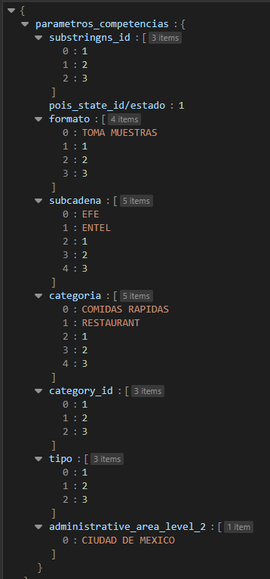
En el caso de competencias se decide generar un objeto con los parametros que sean necesarios con tal que sean ocupados para genrar la consulta particular, lo mismo para demografico. |  |  | { "parametros_competencias": { "substringns_id": [ 1, 2, 3 ], "pois_state_id/estado": 1, "formato": [ "TOMA MUESTRAS", 1, 2, 3 ], "subcadena": [ "EFE", "ENTEL", 1, 2, 3 ], "categoria": [ "COMIDAS RAPIDAS", "RESTAURANT", 1, 2, 3 ], "category_id": [ 1, 2, 3 ], "tipo": [ 1, 2, 3 ], "administrative_area_level_2": [ "CIUDAD DE MEXICO" ] } }

Workflow
LAMBDA
STEP FUNCTION
STEP FUNCTION |  | STEP FUNCTION
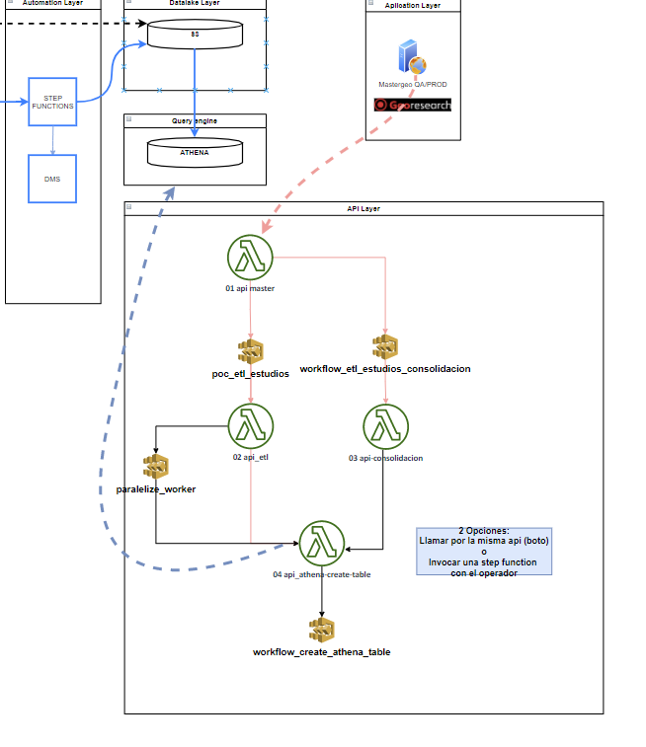
PROCESAMIENTO ETL |  | CONSOLIDACION

ETLS
 |  | CALL ETL
DEMOGRAFICO |  | UNIFICAR | GENERAR CSV
GASTOS
COMPETENCIAS
…
..

DEMOGRAFICO |  |  | GASTOS

INTERSECCION |  |  | INTERSECCION
INTERSECCION |  |  | AGG POR CANASTA
INTERSECCION |  |  | …
AGG |  |  | AGG POR CANASTA
FINAL |  |  | FINAL

COMPETENCIAS |  |  | CONSOLIDACION

INTERSECCION | INTERSECCION |  | CONSOLIDAR ELTS
FINAL | PIVOTE ssa |  | GENERAR CSV
FINAL | PIVOTE sba
FINAL | PIVOTE c

